Sheet1
Verbraucher | Anzahl | Spannung [V] | Leistung [W] | Strom [A] | Gesamtstrom [A] | Länge [m] | Leitungsquerschnitt [mm²] | Leitungsquerschnitt [mm²] | Formel: https://campingtech.de/elektronik/kabelquerschnitt-berechnen-12v-wohnmobil-van/
Kühlschrank | 1 | 12 | 100 | 8.3333333333 | 8.3333333333 | 2 | 2.4289767207 |  | Leitfähigkeit | 57.18
Lampen | 7 | 12 | 5 | 0.41666666667 | 2.9166666667 | 3 | 1.2752127784 |  | Spannungsfall in % | 0.02
Tauchpumpe | 1 | 12 | 24 | 2 | 2 | 2 | 0.58295441296
Standheizung (3A Nennstrom, 15A Anlaufstrom) | 1 | 12 | 36 | 3 | 3 | 4 | 1.7488632389
Steckdosen 12V (Laptop, Handy, Powerbank, Kamera,) | 1 | 12 | 180 | 15 | 15 | 4 | 8.7443161945
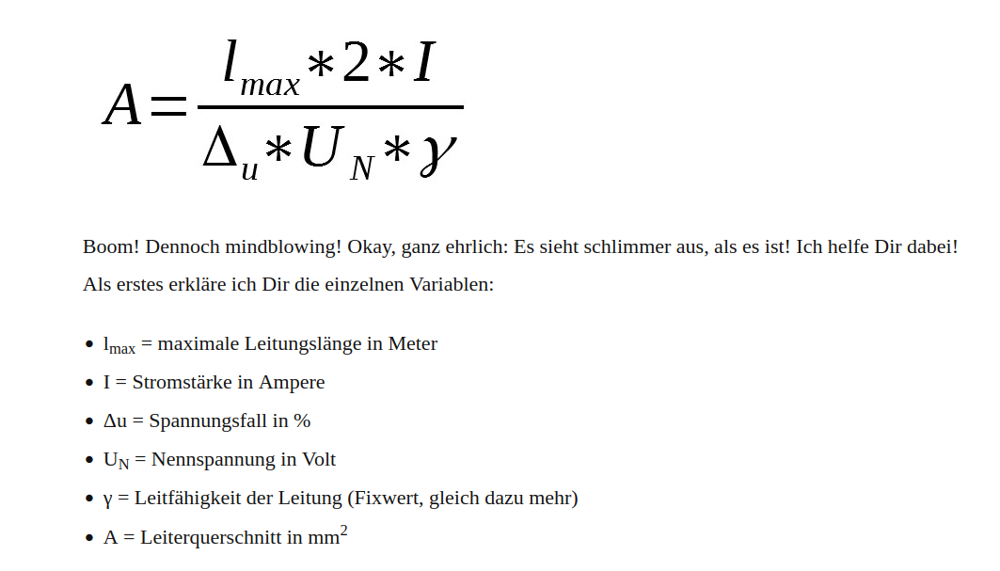
USB Steckdose 5V | 0 |  |  |  | 0 | 4 | #DIV/0!
Lautsprecher | 1 |  |  |  | 0 | 8 | #DIV/0!
Gaswarner (1,2W-2W) | 1 | 12 | 1.2 | 0.1 | 0.1 | 4 | 0.058295441296
 |  |  |  |  | 0 | 10 | #DIV/0!
 |  |  |  |  | 0 | 11 | #DIV/0!
Wechselrichter | 1 | 12 | 2000 | 166.66666667 | 166.66666667 | 1 | 24.289767207
Zusatzkabel

Energieversorgung | Spannung [V] | Leistung [W] | Strom [A]
Lichtmaschiene | 14.4 | 1728 | 120
Solarmodul | 13,8-14,4 |  | 20
Landstrom | 12 | 300 | 25

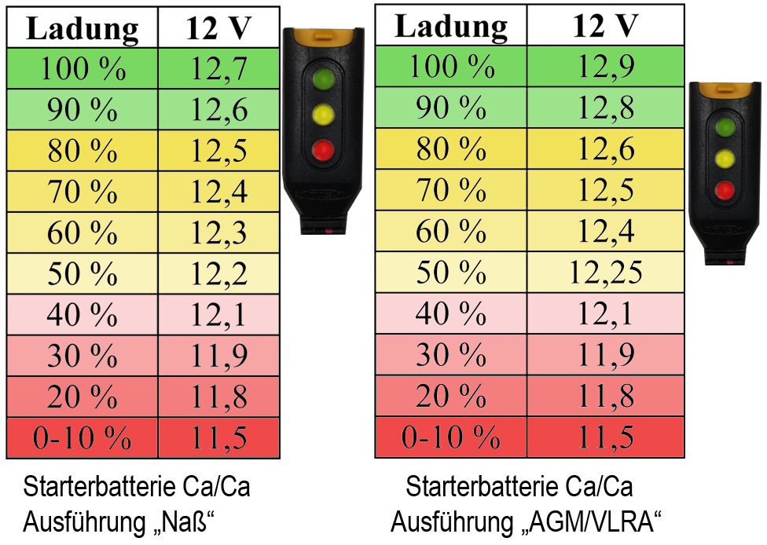
Energiespeicher | Kapazität [Ah] | Ladespannung [V] | Ladestrom [A] | Max Ladestrom [A] | Entladespannungsbereich [V]
Starterbatterie | 100 | 14,8V | 10 | 50 | 12,7V – 12,2V
Bordbatterie 1 | 100 | 14,8V | 10 | 50 | 13,7V – 12,2V
Bordbatterie 2 | 80 | 14,8V | 8 | 40 | 14,7V – 12,2V
 |  |  | Ladestrom mindestens 1/10 der Nennkapazität | Ladestrom nicht mehr als die Hälfte der Nennkapazität | Batterie nicht unter 50% entladen
 |  |  | Guter Lade

